A tip. földelés
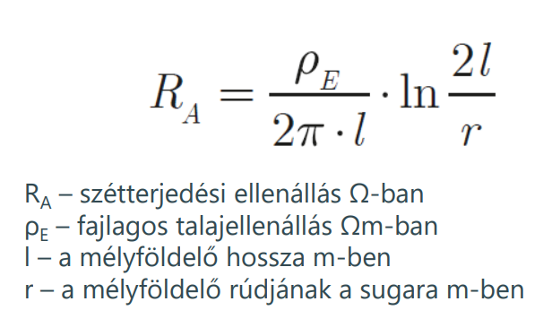
A típusú földelő méretezése és a szétterjedési ellenállás számítása az MSZ EN 62305 szerint.

 | A típusú földelés - Földelési szétterjedési ellenállás számítása

 | A talaj fajlagos ellenállása |  |  | Ωm
 | Mélyföldelő hossza: |  |  | m
 | Mélyföldelő típusa:
 | DEHNit van-e alkalmazva?
 | Várható szétterjedési ellenállás: |  | #DIV/0! | Ω

 | DEHNit alkalmazásával a földelési ellenállás tartósan kb. a felére csökkenthető! Több földelő egymás melletti leütésekor (a helyi talajviszonyok függvényében) a földelők közötti vízszintes távoság legalább a földelő leütési mélysége (de inkább annak 2-szerese) legyen, a földelők egymás közötti kölcsönhatásának minimalizálása érdekében. A földelőket a felső végén össze kell kötni egymással. A párhuzamosan kötött földelőket közelítőleg egy kör kerülete mentén helyezzük el úgy, hogy az egymás közötti távolság kb. egyforma legyen

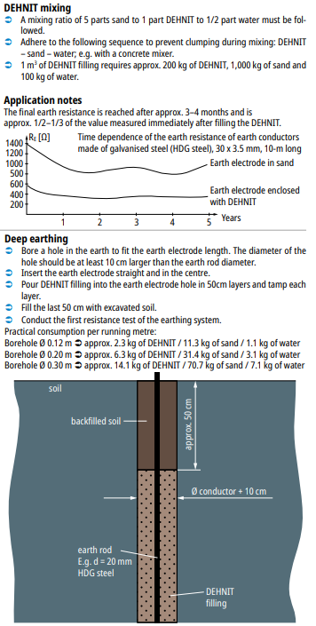

 | Földelők közötti távolság: |  |  | m
 | Mélyföldelő hossza: |  | 0 | m
 | Párhuzamosan kötött mélyföldelők száma: |  |  | db
 | Becsült szétterjedési ellenállás: |  | #DIV/0! | Ω

 | #N/A | #N/A |  | 0 | db
 | #N/A | #N/A |  | 1 | db
 | #N/A | #N/A |  | 1 | db
 | 573000 | DEHNIT - speciális por alakú agyag (zsákban) a földelési ellenállás javítására (25kg/zsák) |  | 0.00 | kg

 |  | DEHNit használatához egy lyukat kell fúrni, ami a földelőrúd átmérője + |  |  | m

 |  | Talajtípusok fajlagos ellenállása (tájékoztató jellegű!!!):
 |  | Láp, mocsár, humuszos nedves talaj | 30
 |  | Agyagos talaj, agyag, termőföld | 100
 |  | Homokos agyag | 150
 |  | Homokos talaj, nedves | 200
 |  | Homokos talaj, száraz | 1000
 |  | Kavics, nedves | 500
 |  | Kavics, száraz | 1000
 |  | Köves, sziklás talaj | 3000
 |  | Beton (1 cement / 3 homok) | 150
 |  | Beton (1 cement / 5 sóder) | 400
 |  | Beton (1 cement / 7 sóder) | 500

 | A táblázatban elvégzett számítások tájékoztató jellegűek, nem helyettesíti a helyszíni méréseket. A talaj fajlagos ellenállását több tényező is befolyásolhatja, mint például a talaj rétegrendje, aktuális nedvességtartalma. Ezekre a táblázat nem tud és nem is feladata reagálni, mindössze egy segítség a tervezőnek, hogy mire számíthatunk a helyszínen!

 |  |  |  |  | Készítette: Illyés Imre, DEHN Hungary Kft
 |  |  |  |  | imre.illyes@dehn.hu
 |  |  |  |  | Lektorálta: Dr. Kovács Károly, DEHN Hungary Kft
 |  |  |  |  | karoly.kovacs@dehn.hu

 | Fenntartjuk a műszaki változtatások, nyomdahibák és tévedések jogát. Az ábrák nem kötelező érvényűek.

